상품제안서
쿨토시- 아웃도어 | 상품코드: F27135

 |  |  |  |  |  |  | 02-412-0044 | www.easy1.co.kr
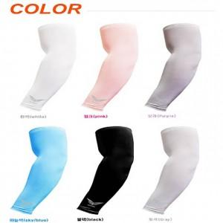

【상세/제작정보】 | 기본수량 미만 인쇄 불가

【인쇄/포장옵션】 | 실크 / 포장불가능

【공급단가】 | 수량 | 1,000~ | 2,000~ | 3,000~ | 5,000~ | 10,000~
*VAT별도 | 단가 | 840원 | 830원 | 810원 | 780원 | 740원

【상품 URL】 | http://www.easy1.co.kr/src/goods_detail.php?gdno=27135

